Graphique 1
Graphique 1 : Nombre de foyers « IFI » en 2021 et IFI médian par foyer, par tranche de patrimoine immobilier imposable

0

Note : La médiane est la valeur telle qu’elle divise la population étudiée en deux groupes d’effectifs égaux. Le patrimoine immobilier imposable est estimé après déduction des dettes et d’un abattement de 30 % sur la valeur de la résidence principale.
Lecture : Au 1er janvier 2021, près de 68 000 foyers ont déclaré un patrimoine immobilier imposable compris entre 1,3 et 1,8 million d’euros, pour un montant d’IFI médian de près de 4 000 euros.
Champ : Ensemble des foyers fiscaux déclarant l’IFI.
Source : Déclaration 2021 sur la fortune immobilière au 1er janvier 2021, DGFiP.

Tranche de patrimoine | Nombre de foyers | IFI médian
De 1,3 à 1,8 millions | 67,920 | 3,856
De 1,8 à 2,5 millions | 44,842 | 7,528
De 2,5 à 5 millions | 32,111 | 15,669
De 5 à 7,5 millions | 4,855 | 43,287
De 7,5 à 10 millions | 1,423 | 73,735
De 10 à 15 millions | 931 | 109,329
Plus de 15 millions | 609 | 187,985

Graphique 2
Graphique 2 : Patrimoine immobilier imposable moyen par classe d’âge dans l’ensemble des foyers « IFI » en 2021

Note : La classe d’âge du foyer est celle du premier déclarant. Le patrimoine immobilier imposable est estimé après déduction des dettes et d’un abattement de 30 % sur la valeur de la résidence principale.
Lecture : En 2021, 0,1 % des foyers fiscaux déclarant l’IFI ont un premier déclarant âgé de moins de 25 ans, et leur patrimoine immobilier imposable est en moyenne de 3,13 millions d’euros.
Champ : Ensemble des foyers fiscaux déclarant l’IFI.
Source : Déclaration 2021 sur la fortune immobilière au 1er janvier 2021, DGFiP.

Classe d'âge | Montant moyen de patrimoine | Part de la classe d'âge
Moins de 25 ans | 3.13 | 0.1
De 25 à 44 ans | 2.71 | 2.5
De 45 à 54 ans | 2.44 | 8.8
De 55 à 64 ans | 2.41 | 22.2
De 65 à 74 ans | 2.39 | 32.5
75 ans et plus | 2.49 | 34.0

Carte 1
Carte 1 : Part de foyers déclarant l’IFI parmi les déclarants de l’impôt sur le revenu en 2021, par département, en %
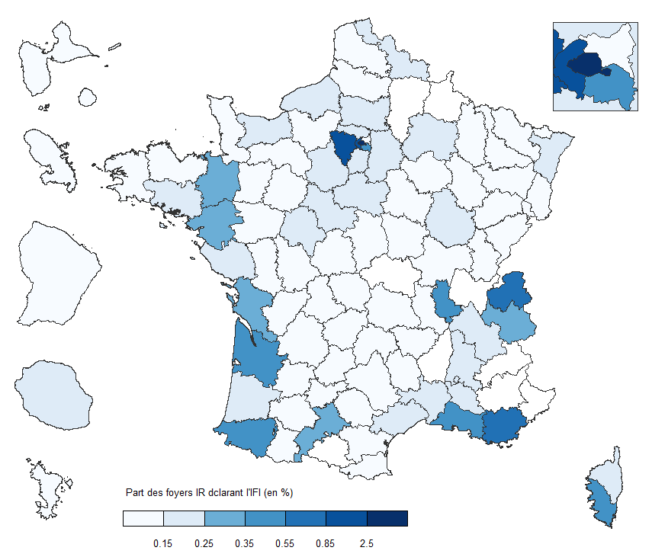

Lecture : Au 1er janvier 2021, 2,7 % des foyers résidant à Paris et imposés à l’IR ont effectué une déclaration d’impôt sur la fortune immobilière.
Champ : Ensemble des foyers fiscaux déclarant l’IR et l’IFI.
Source : Déclaration 2021 d’impôt sur les revenus 2020, déclaration 2021 sur la fortune immobilière au 1er janvier 2021, DGFiP.

Département ou territoire | Taux de foyers IFI parmi les foyers ayant déclaré l'IR (en %)
AIN | 0.22%
AISNE | 0.11%
ALLIER | 0.11%
ALPES-DE-HAUTE-PROVENCE | 0.17%
HAUTES-ALPES | 0.21%
ALPES-MARITIMES | 0.72%
ARDECHE | 0.10%
ARDENNES | 0.06%
ARIEGE | 0.06%
AUBE | 0.11%
AUDE | 0.10%
AVEYRON | 0.14%
BOUCHES-DU-RHONE | 0.37%
CALVADOS | 0.24%
CANTAL | 0.11%
CHARENTE | 0.10%
CHARENTE-MARITIME | 0.29%
CHER | 0.09%
CORREZE | 0.10%
CORSE-DU-SUD | 0.55%
HAUTE-CORSE | 0.25%
COTE-D'OR | 0.18%
COTES-D'ARMOR | 0.12%
CREUSE | 0.08%
DORDOGNE | 0.11%
DOUBS | 0.09%
DROME | 0.16%
EURE | 0.13%
EURE-ET-LOIR | 0.17%
FINISTERE | 0.11%
GARD | 0.17%
HAUTE-GARONNE | 0.30%
GERS | 0.11%
GIRONDE | 0.48%
HERAULT | 0.24%
ILLE-ET-VILAINE | 0.27%
INDRE | 0.09%
INDRE-ET-LOIRE | 0.19%
ISERE | 0.20%
JURA | 0.09%
LANDES | 0.24%
LOIR-ET-CHER | 0.17%
LOIRE | 0.12%
HAUTE-LOIRE | 0.08%
LOIRE-ATLANTIQUE | 0.30%
LOIRET | 0.16%
LOT | 0.10%
LOT-ET-GARONNE | 0.11%
LOZERE | 0.07%
MAINE-ET-LOIRE | 0.13%
MANCHE | 0.12%
MARNE | 0.21%
HAUTE-MARNE | 0.05%
MAYENNE | 0.12%
MEURTHE-ET-MOSELLE | 0.11%
MEUSE | 0.04%
MORBIHAN | 0.23%
MOSELLE | 0.11%
NIEVRE | 0.07%
NORD | 0.17%
OISE | 0.20%
ORNE | 0.12%
PAS-DE-CALAIS | 0.10%
PUY-DE-DOME | 0.13%
PYRENEES-ATLANTIQUES | 0.40%
HAUTES-PYRENEES | 0.07%
PYRENEES-ORIENTALES | 0.14%
BAS-RHIN | 0.23%
HAUT-RHIN | 0.12%
RHONE | 0.49%
HAUTE-SAONE | 0.05%
SAONE-ET-LOIRE | 0.11%
SARTHE | 0.12%
SAVOIE | 0.34%
HAUTE-SAVOIE | 0.58%
PARIS | 2.71%
SEINE-MARITIME | 0.16%
SEINE-ET-MARNE | 0.22%
YVELINES | 0.87%
DEUX-SEVRES | 0.09%
SOMME | 0.14%
TARN | 0.12%
TARN-ET-GARONNE | 0.10%
VAR | 0.56%
VAUCLUSE | 0.25%
VENDEE | 0.19%
VIENNE | 0.13%
HAUTE-VIENNE | 0.11%
VOSGES | 0.06%
YONNE | 0.11%
TERRITOIRE DE BELFORT | 0.07%
ESSONNE | 0.23%
HAUTS-DE-SEINE | 1.47%
SEINE-SAINT-DENIS | 0.10%
VAL-DE-MARNE | 0.49%
VAL-D'OISE | 0.18%
GUADELOUPE | 0.08%
MARTINIQUE | 0.09%
GUYANE | 0.08%
LA REUNION | 0.19%
MAYOTTE | 0.02%
RESIDENTS A l'ETRANGER | 2.40%

Graphique 3
Graphique 3 : Composition du patrimoine immobilier imposable des foyers « IFI » par tranche de niveau de patrimoine en 2021, en %

Note : La résidence principale est valorisée après déduction d’un abattement de 30% sur sa valeur réelle. Les dettes sont représentées négativement car retirées du montant total des biens déclarés lors du calcul de la valeur nette du patrimoine immobilier imposable.
Lecture : En 2021, la résidence principale des foyers « IFI » dont le patrimoine immobilier imposable est situé entre 1,3 et 2,5 millions d’euros représente en moyenne un tiers de leur patrimoine.
Champ : Ensemble des foyers fiscaux déclarant l’IFI.
Source : Déclaration 2021 sur la fortune immobilière au 1er janvier 2021, DGFiP.

Biens déclarés | Tranche de patrimoine
 | De 1,3 à de 2,5 millions | De 2,5 à 5 millions | De 5 à 10 millions | Plus de 10 millions
Résidence principale | 30.1 | 20.6 | 13.1 | 6.6
Autres immeubles | 57.8 | 57.6 | 53.2 | 40.4
Immobilier indirect | 17.0 | 25.9 | 37.3 | 55.8
Dettes | -6.9 | -6.2 | -5.2 | -4.4
Divers | 2.1 | 2.0 | 1.6 | 1.5

